Sommaire
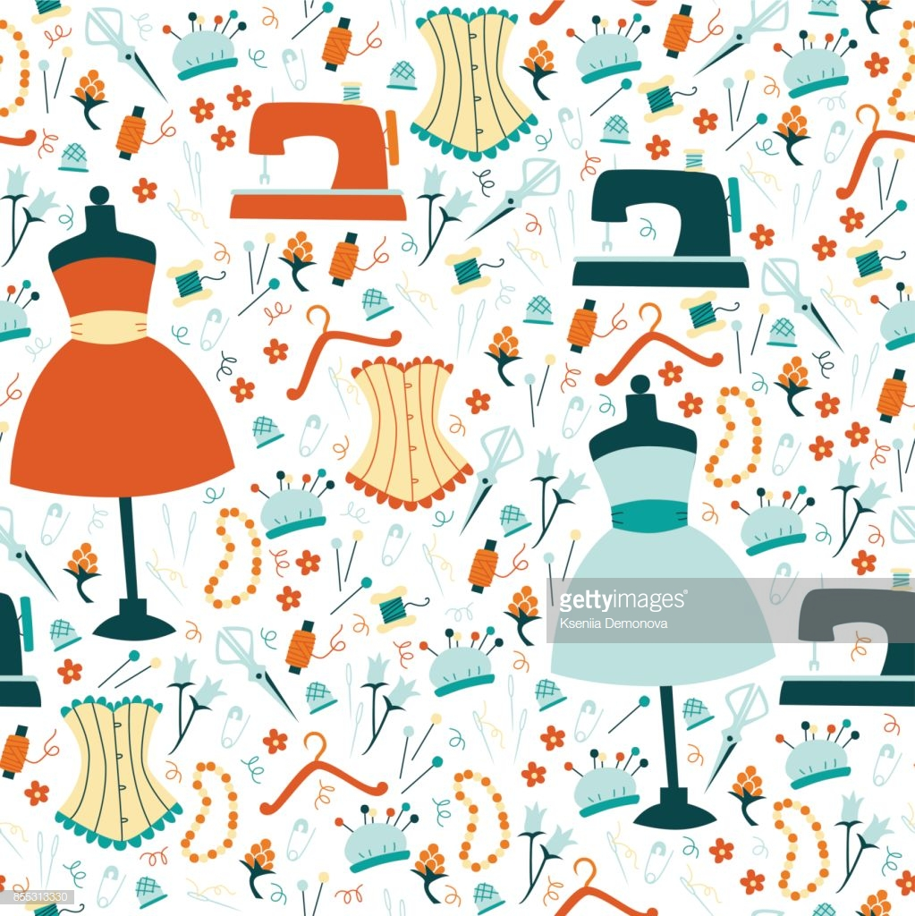

TARIF POLYTEL coutures et broderies 2018/2019

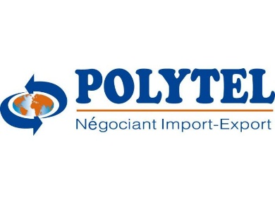

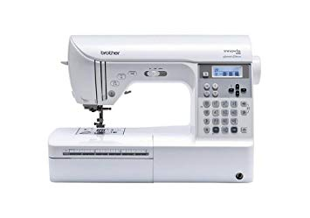
Machine à coudre Brother

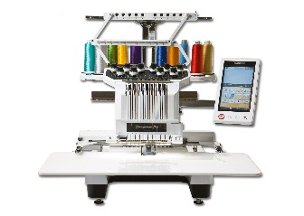
Machine à brodrie



Surjuteuse recouvreuse

Accessoires et logiciels

